газовые одноступенчатые
 |  |  | Горелки газовые GÖKCE
 |  |  | Производитель: GÖKÇE BRÜLÖR VE ISI SANAYİ TİCARET A.Ş.,
 |  |  | Юр. Арес: Турция, Стамбул, ул. Mahalles Serce, район Sokak 11 (Zeytinburnu)
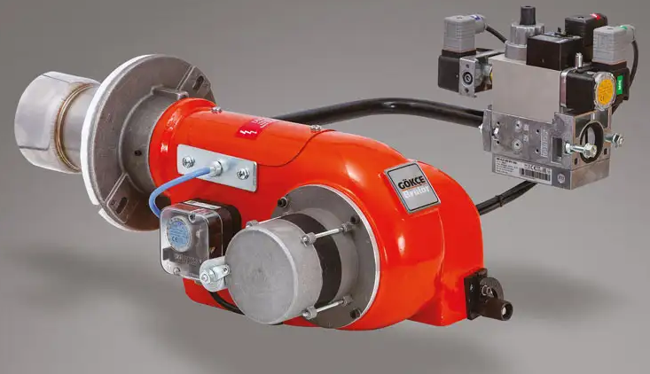
Одноступенчатые
Модели:
 | - STG a
 | - TG

- силовая воздушная заслонка, закрывающаяся автоматически, после выключение горелки
- газовый клапан-мультиблок Dungs, включающий в себя рабочий и аварийный клапаны
- прессостат минимального и максимального давления газа
- стабилизатор (редуктор) давления газа
- газовый фильтр
- прессостат воздуха
- система контроля герметичности клапанов (опция)

Артикул | Модель | Мощность, кВт | L пламенной трубы | P min газа для 100% мощн*, mbar | Max P газа, mbar | Газовая линия | Цена
GKC 0010021 | STG a | 50-85 | 150 | 20 | 360 | MBDLE 407 B01 | 157,413 ₽
GKC 0010021 LNG | STG a Long | 50-85 | 230 | 20 | 360 | MBDLE 407 B01 | 189,925 ₽
GKC 0100021 | TG 10 | 50-115 | 150 | 20 | 360 | MBDLE 407 B01 | 195,376 ₽
GKC 0100021 LNG | TG 10 Long | 50-115 | 230 | 20 | 360 | MBDLE 407 B01 | 228,214 ₽
GKC 0200300 | TG 20 | 70-260 | 117 | 50 | 360 | MBDLE 407 B01 | 223,143 ₽
GKC 0200021 | TG 20 | 70-260 | 117 | 21 | 360 | MBDLE 410 B01 | 230,116 ₽
GKC 0200300 LNG | TG 20 Long | 70-260 | 234 | 50 | 360 | MBDLE 407 B01 | 230,750 ₽
GKC 0200021 LNG | TG 20 Long | 70-260 | 234 | 21 | 360 | MBDLE 410 B01 | 237,723 ₽
GKC 0300300 | TG 30 | 90-340 | 117 | 50 | 360 | MBDLE 407 B01 | 258,009 ₽
GKC 0300300 LNG | TG 30 Long | 90-340 | 234 | 50 | 360 | MBDLE 407 B01 | 264,982 ₽
GKC 0300021 | TG 30 | 90-340 | 117 | 21 | 360 | MBDLE 412 B01 | 264,982 ₽
GKC 0300021 LNG | TG 30 Long | 90-340 | 234 | 21 | 360 | MBDLE 412 B01 | 272,589 ₽

GKC 999915 | Комплект для контроля гермитичности клапанов STG a/TG 10 |  |  |  |  |  | - ₽

* минимальное давление газа указано при сопротивлении топки равно 0 мбар

газовые двухстадийные
 |  |  | Горелки газовые GÖKCE
 |  |  | Производитель: GÖKÇE BRÜLÖR VE ISI SANAYİ TİCARET A.Ş.,
 |  |  | Юр. Арес: Турция, Стамбул, ул. Mahalles Serce, район Sokak 11 (Zeytinburnu)
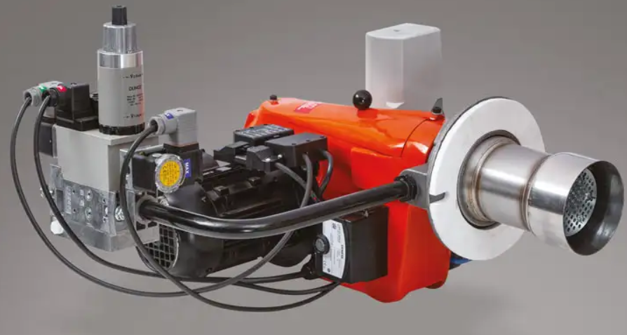
Двухступенчатые модели
 |  | - TG/2
 |  | - C/2
- сервопривод управления воздушной заслонкой Siemens
- газовый клапан-мультиблок Dungs, включающий в себя двухступенчатый рабочий и аварийный клапаны
- прессостат минимального и максимального давления газа
- стабилизатор (редуктор) давления газа
- газовый фильтр и прессостат воздуха
Артикул | Модель | Мощность, кВт | L пламенной трубы | P min газа для 100% мощн*, mbar | Max P газа, mbar | Газовая линия | Цена
GKC 0102021 | TG 10/2 | 50-115 | 150 | 20 | 360 | MBZRDLE 405 B01 | 247,232 ₽
GKC 0102021 LNG | TG 10/2 Long | 50-115 | 230 | 20 | 360 | MBZRDLE 405 B01 | 252,304 ₽
GKC 0202300 | TG 20/2 | 70-260 | 117 | 50 | 360 | MBZRDLE 407 B01 | 285,268 ₽
GKC 0202021 | TG 20/2 | 70-260 | 117 | 21 | 360 | MBZRDLE 412 B01 | 296,679 ₽
GKC 0202300 LNG | TG 20/2 Long | 70-260 | 234 | 50 | 360 | MBZRDLE 407 B01 | 292,875 ₽
GKC 0202021 LNG | TG 20/2 Long | 70-260 | 234 | 21 | 360 | MBZRDLE 412 B01 | 273,004 ₽
GKC 0302300 | TG 30/2 | 150-350 | 117 | 50 | 360 | MBZRDLE 407 B01 | 308,089 ₽
GKC 0302300 LNG | TG 30/2 Long | 150-350 | 234 | 50 | 360 | MBZRDLE 407 B01 | 315,696 ₽
GKC 0302021 | TG 30/2 | 150-350 | 117 | 21 | 360 | MBZRDLE 412 B01 | 316,964 ₽
GKC 0302021 LNG | TG 30/2 Long | 150-350 | 234 | 21 | 360 | MBZRDLE 412 B01 | 324,571 ₽
GKC 0452300 | C 45/2 S | 180-490 | 117 | 100 | 360 | MBZRDLE 407 B01 | 358,804 ₽
GKC 0452300 LNG | C 45/2 S Long | 180-490 | 234 | 100 | 360 | MBZRDLE 407 B01 | 358,804 ₽
GKC 0452021 | C 45/2 S | 180-490 | 117 | 20 | 360 | MBZRDLE 415 B01 | 312,418 ₽
GKC 0452021 LNG | C 45/2 S Long | 180-490 | 234 | 20 | 360 | MBZRDLE 415 B01 | 380,357 ₽
GKC 0552300 | C 55/2 S | 165-630 | 160 | 150 | 360 | MBZRDLE 407 B01 | 404,446 ₽
GKC 0552300 LNG | C 55/2 S Long | 165-630 | 270 | 150 | 360 | MBZRDLE 407 B01 | 404,446 ₽
GKC 0552021 | C 55/2 S | 165-630 | 160 | 20 | 360 | MBZRDLE 420 B01 | 397,029 ₽
GKC 0552021 LNG | C 55/2 S Long | 165-630 | 270 | 20 | 360 | MBZRDLE 420 B01 | 453,893 ₽
GKC 0802300 | C 80/2 S | 170-880 | 160 | 70 | 360 | MBZRDLE 412 B01 | 437,411 ₽
GKC 0802300 LNG | C 80/2 S Long | 170-880 | 270 | 70 | 360 | MBZRDLE 412 B01 | 437,411 ₽
GKC 0802021 | C 80/2 S | 170-880 | 160 | 30 | 360 | MBZRDLE 420 B01 | 488,125 ₽
GKC 0802021 LNG | C 80/2 S Long | 170-880 | 270 | 30 | 360 | MBZRDLE 420 B01 | 406,007 ₽
GKC 1352021a | C 135/2-a S | 350-1.060 | 200 | 40 | 360 | MBZRDLE 412 B01 | 621,250 ₽
GKC 1352300a | C 135/2-a S | 350-1.060 | 200 | 40 | 360 | MBZRDLE 412 B01 | 442,589 ₽
GKC 1352021a LNG | C 135/2-a S Long | 350-1.060 | 300 | 40 | 360 | MBZRDLE 412 B01 | 621,250 ₽
GKC 1352300a LNG | C 135/2-a S Long | 350-1.060 | 300 | 40 | 360 | MBZRDLE 412 B01 | 526,161 ₽
GKC 1352021b | C 135/2-b S | 350-1.430 | 200 | 100 | 360 | MBZRDLE 415 B01 | 805,089 ₽
GKC 1352300b | C 135/2-b S | 350-1.430 | 200 | 100 | 360 | MBZRDLE 415 B01 | 546,964 ₽
GKC 1352021b LNG | C 135/2-b S Long | 350-1.430 | 300 | 100 | 360 | MBZRDLE 415 B01 | 805,089 ₽
GKC 1352300b LNG | C 135/2-b S Long | 350-1.430 | 300 | 100 | 360 | MBZRDLE 415 B01 | 646,607 ₽
GKC 1352021c | C 135/2-c S | 350-1.200 | 200 | 65 | 360 | MBZRDLE 415 B01 | 717,607 ₽
GKC 1352300c | C 135/2-c S | 350-1.200 | 200 | 65 | 360 | MBZRDLE 415 B01 | 488,150 ₽
GKC 1352021c LNG | C 135/2-c S Long | 350-1.200 | 300 | 65 | 360 | MBZRDLE 415 B01 | 717,607 ₽
GKC 1352300c LNG | C 135/2-c S Long | 350-1.200 | 300 | 65 | 360 | MBZRDLE 415 B01 | 566,732 ₽

GKC 999916 | Комплект для контроля гермитичности клапанов TG 10/2 и TG 20/2 |  |  |  |  |  | - ₽

* минимальное давление газа указано при сопротивлении топки равно 0 мбар

газовые модуляционные
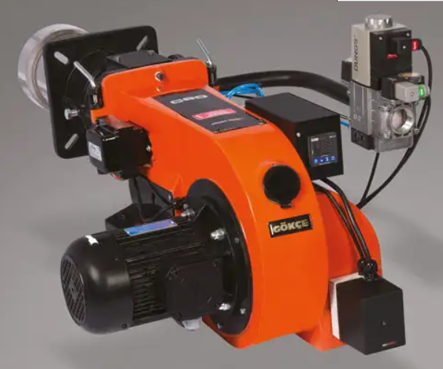
 |  |  | Горелки газовые GÖKCE
 |  |  | Производитель: GÖKÇE BRÜLÖR VE ISI SANAYİ TİCARET A.Ş.,
 |  |  | Юр. Арес: Турция, Стамбул, ул. Mahalles Serce, район Sokak 11 (Zeytinburnu)

Модуляционные модели
 |  | - TG/М
 |  | - C/М
- сервопривод управления воздушной заслонкой Siemens
- пневматическая пропорциональноя модуляция
- прессостат минимального и максимального давления газа
- стабилизатор (редуктор) давления газа
- газовый фильтр и прессостат воздуха

Артикул | Модель | Мощность, кВт | L пламенной трубы | P min газа для 100% мощн**, mbar | Max P газа, mbar | Газовая линия | Цена
GKC 020m300 | TG 20/М | 70-260 | 117 | 50 | 360 | MBC 300 3/4" | 386,696 ₽
GKC 020m021 | TG 20/М | 70-260 | 117 | 20 | 360 | MBC 300 1.1/4" | 412,054 ₽
GKC 020m300 LNG | TG 20/М Long | 70-260 | 234 | 50 | 360 | MBC 300 3/4" | 394,304 ₽
GKC 020m021 LNG | TG 20/М Long | 70-260 | 234 | 20 | 360 | MBC 300 1.1/4" | 419,661 ₽
GKC 030m300 | TG 30/М | 150-350 | 117 | 50 | 360 | MBC 300 3/4" | 422,196 ₽
GKC 030m021 | TG 30/М | 150-350 | 117 | 20 | 360 | MBC 300 1.1/4" | 460,232 ₽
GKC 030m300 LNG | TG 30/М- Long | 150-350 | 234 | 50 | 360 | MBC 300 1.1/4" | 429,804 ₽
GKC 030m021 LNG | TG 30/М Long | 150-350 | 234 | 20 | 360 | MBC 300 1.1/4" | 467,839 ₽
GKC 045m300 | C 45/М S | 180-490 | 117 |  | 360 | DUNGS MVD 507 3/4", SIEMENS VGG 10.204 | 490,661 ₽
GKC 045m300 LNG | C 45/М S Long | 180-490 | 234 |  | 360 | DUNGS MVD 507 3/4", SIEMENS VGG 10.204 | 490,661 ₽
GKC 045m021 | C 45/М S | 180-490 | 117 |  | 360 | SKP 75, VGG 10/204 | 519,821 ₽
GKC 045m021 LNG | C 45/М S Long | 180-490 | 234 |  | 360 | SKP 75, VGG 10/204 | 519,821 ₽
GKC 055m300 | C 55/М S | 165-630 | 160 |  | 360 | DUNGS MVD 507 3/4", SIEMENS VGG 10.204 | 541,375 ₽
GKC 055m300 LNG | C 55/М S Long | 165-630 | 270 |  | 360 | DUNGS MVD 507 3/4", SIEMENS VGG 10.204 | 541,375 ₽
GKC 055m021 | C 55/М S | 165-630 | 160 |  | 360 | SKP 75, VGG 10.204 | 578,143 ₽
GKC 055m021 LNG | C 55/М S Long | 165-630 | 270 |  | 360 | SKP 75, VGG 10.204 | 578,143 ₽
GKC 080m300 | C 80/М S | 170-880 | 160 |  | 360 | DUNGS MVD 507 3/4", SIEMENS VGG 10.204 | 562,929 ₽
GKC 080m300 LNG | C 80/М S Long | 170-880 | 270 |  | 360 | DUNGS MVD 507 3/4", SIEMENS VGG 10.204 | 562,929 ₽
GKC 080m021 | C 80/М S | 170-880 | 160 |  | 360 | SKP 75, VGG 10/204 | 501,168 ₽
GKC 080m021 LNG | C 80/М S Long | 170-880 | 270 |  | 360 | SKP 75, VGG 10/204 | 600,964 ₽
GKC 080m300apg | C 80/М AGP | 200-1.000 | 160 |  | 360 | DUNGS MVD 507 3/4", SIEMENS VGG 10.204 | 589,554 ₽
GKC 080m300apg LNG | C 80/М AGP Long | 200-1.000 | 270 |  | 360 | DUNGS MVD 507 3/4", SIEMENS VGG 10.204 | 589,554 ₽
GKC 080m021apg | C 80/М AGP | 200-1.000 | 160 |  | 360 | SKP 75, VGG 10/204 | 517,361 ₽
GKC 080m021apg LNG | C 80/М AGP Long | 200-1.000 | 270 |  | 360 | SKP 75, VGG 10/204 | 618,714 ₽
GKC 135m021 | C 135/М-c S | 350-1.200 | 200 |  | 360 | SKP 75, MVD 510 | 717,607 ₽
GKC 135m300 | C 135/М-c S | 350-1.200 | 200 |  | 360 | SKP 75, MVD 510 | 585,782 ₽
GKC 135m021 LNG | C 135/М-c S Long | 350-1.200 | 300 |  | 360 | SKP 75, MVD 510 | 717,607 ₽
GKC 135m300 LNG | C 135/М-c S Long | 350-1.200 | 300 |  | 360 | SKP 75, MVD 510 | 619,690 ₽
GKC 135m300apg | C 135/М AGP | 350-1.430 | 200 |  | 360 | SKP 75, MVD 510 | 812,696 ₽
GKC 135m300apg LNG | C 135/М AGP Long | 350-1.430 | 300 |  | 360 | SKP 75, MVD 510 | 812,696 ₽
GKC 200m021apg | TG200/М AGP | 600-2.000 | 200 |  | 360 | SKP 75, SKP 15, VGG 20.4011 | 1,034,571 ₽
GKC 200m300apg | TG200/М AGP | 600-2.000 | 200 |  | 360 | SKP 75, SKP 15, VGG 20.4011 | 907,786 ₽
GKC 200m021apg LNG | TG200/М AGP Long | 600-2.000 | 300 |  | 360 | SKP 75, SKP 15, VGG 20.4011 | 1,053,589 ₽
GKC 200m300apg LNG | TG200/М AGP Long | 600-2.000 | 300 |  | 360 | SKP 75, SKP 15, VGG 20.4011 | 926,804 ₽
...

двухблочная газовая модуляционн
 |  |  | Горелки газовые двухблочные GÖKCE
 |  |  | Производитель: GÖKÇE BRÜLÖR VE ISI SANAYİ TİCARET A.Ş.,
 |  |  | Юр. Арес: Турция, Стамбул, ул. Mahalles Serce, район Sokak 11 (Zeytinburnu)
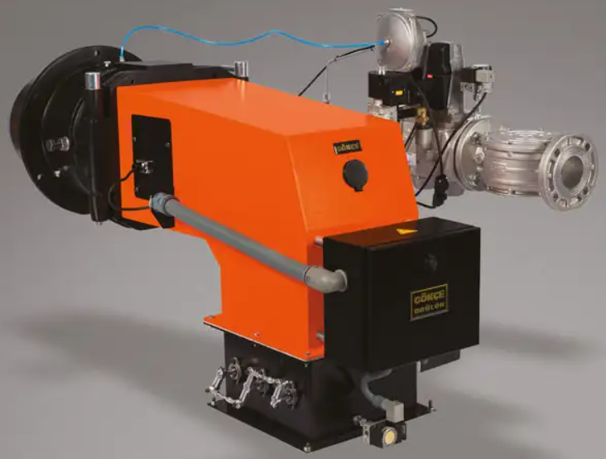
Модуляционные двухблочные модели
 |  | - CС /M

- сервопривод управления воздушной заслонкой Siemens
- газовая линия на базе клапанов Siemens включает в себя аварийный и модуляционный рабочий клапаны
- прессостат минимального и максимального давления газа
- стабилизатор (редуктор) давления газа
- газовый фильтр и прессостат воздуха

Артикул | Модель | Мощность, кВт | Ø подводки | Max P газа, mbar | Газовая линия | Цена
GKC 500m300cc | CC 500/М AGP | 2.000-6.000 |  | 300 mbar | SKP 15, SKP 75, VGD 40.065 | 1,393,375 ₽
GKC 500m300cc Long | CC 500/М AGP Long | 2.000-6.000 |  | 300 mbar | SKP 15, SKP 75, VGD 40.065 | по запросу
GKC 801m300cc | CC 801/М AGP | 2.200-7.000 |  | 300 mbar | SKP 15, SKP 75, VGD 40.065 | 1,555,661 ₽
GKC 802m300cc | CC 802/М AGP | 3.000-10.000 |  | 300 mbar | SKP 15, SKP 75, VGD 40.080 | 1,976,589 ₽
GKC 803m300apg cc | CC 803/М AGP | 3.700-12.500 |  | 300 mbar | SKP 15, SKP 75, VGD 40.080 | 2,586,429 ₽
GKC 500m300cc E | CC 500/М AGP E | 2.000-6.000 |  | 300 mbar | SKP 15, SKP 75, VGD 40.065 | 1,679,911 ₽
GKC 500m300cc Long E | CC 500/М AGP Long E | 2.000-6.000 |  | 300 mbar | SKP 15, SKP 75, VGD 40.065 | по запросу
...

двухступенчатые газ-дизель
 |  |  | Горелки комбинированные (газ/дизель) GÖKCE
 |  |  | Производитель: GÖKÇE BRÜLÖR VE ISI SANAYİ TİCARET A.Ş.,
 |  |  | Юр. Арес: Турция, Стамбул, ул. Mahalles Serce, район Sokak 11 (Zeytinburnu)
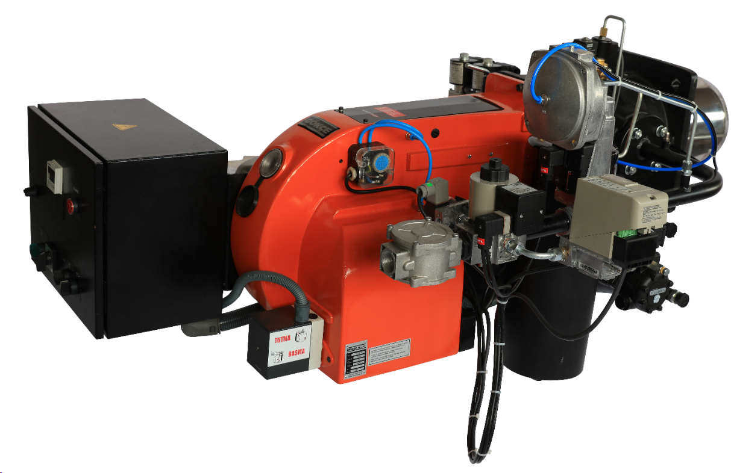
Двухступенчатые модели
 |  | - C (L) /2

- сервопривод управления воздушной заслонкой Siemens
- газовый клапан-мультиблок Dungs, включающий в себя двухступенчатый рабочий и аварийный клапаны
- прессостат минимального и максимального давления газа
- стабилизатор (редуктор) давления газа
- газовый фильтр и прессостат воздуха

Артикул | Модель | Мощность, кВт | Ø подводки | Max P газа, mbar | Газовая линия | Цена
GKC 0552300L | C (L) 55/2 S | 165 - 630 |  | 300 mbar | MBZRDLE 412 B01 | 824,107 ₽
GKC 0552021L | C (L) 55/2 S | 165 - 630 |  | 21 mbar | MBZRDLE 412 B01 | 881,161 ₽
GKC 0552300L LNG | C (L) 55/2 S Long | 165 - 630 |  | 300 mbar | MBZRDLE 412 B01 | 834,250 ₽
GKC 0552021L LNG | C (L) 55/2 S Long | 165 - 630 |  | 21 mbar | MBZRDLE 412 B01 | 891,304 ₽
GKC 0802300L | C (L) 80/2 S | 170 - 880 |  | 300 mbar | MBZRDLE 412 B01 | 874,821 ₽
GKC 0802021L | C (L) 80/2 S | 170 - 880 |  | 21 mbar | MBZRDLE 415 B01 | 950,893 ₽
GKC 0802300L LNG | C (L) 80/2 S Long | 170 - 880 |  | 300 mbar | MBZRDLE 412 B01 | 874,821 ₽
GKC 0802021L LNG | C (L) 80/2 S Long | 170 - 880 |  | 21 mbar | MBZRDLE 415 B01 | 950,893 ₽
...

модуляционные газ-дизель
 |  |  | Горелки комбинированные (газ/дизель) GÖKCE
 |  |  | Производитель: GÖKÇE BRÜLÖR VE ISI SANAYİ TİCARET A.Ş.,
 |  |  | Юр. Арес: Турция, Стамбул, ул. Mahalles Serce, район Sokak 11 (Zeytinburnu)

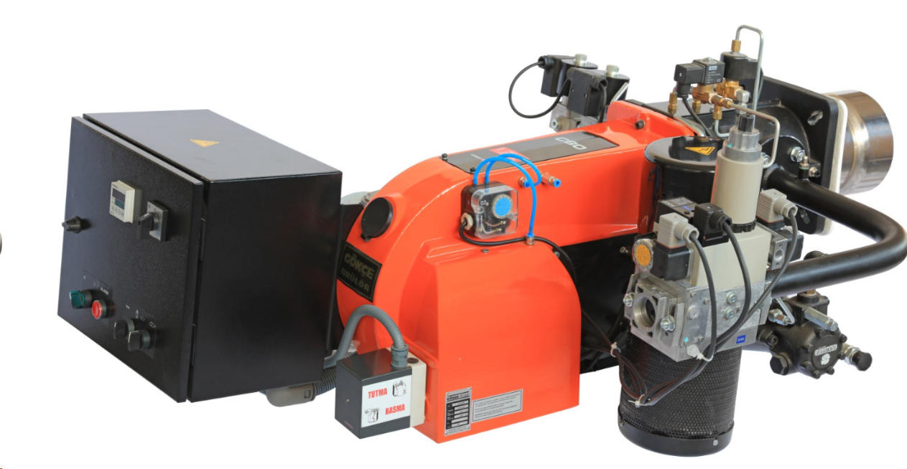
Модуляционные модели
 |  | - C (L) /M
 |  | - TG (L) /M
- сервопривод управления воздушной заслонкой Siemens
- газовый клапан-мультиблок Dungs, включающий в себя двухступенчатый рабочий и аварийный клапаны
- прессостат минимального и максимального давления газа
- стабилизатор (редуктор) давления газа
- газовый фильтр и прессостат воздуха
Артикул | Модель | Мощность, кВт | Ø подводки | Max P газа, mbar | Газовая линия | Цена
GKC 055m300L | C (L) 55/М S | 270 - 700 |  | 300 mbar | SKP 75, MVD 507 | 950,893 ₽
GKC 055m300L E | C (L) 55/М S E | 270 - 700 |  | 300 mbar | SKP 75, MVD 507 | 1,176,571 ₽
GKC 055m300L LNG | C (L) 55/М S Long | 270 - 700 |  | 300 mbar | SKP 75, MVD 507 | 950,893 ₽
GKC 055m300L LNG E | C (L) 55/М S Long E | 270 - 700 |  | 300 mbar | SKP 75, MVD 507 | 1,176,571 ₽
GKC 080m300Lapg | C (L) 80/М AGP | 200 - 1.000 |  | 300 mbar | SKP 75, MVD 507 | 1,077,679 ₽
GKC 080m300Lapg E | C (L) 80/М AGP E | 200 - 1.000 |  | 300 mbar | SKP 75, MVD 507 | 1,204,464 ₽
GKC 080m300Lapg LNG | C (L) 80/М AGP Long | 200 - 1.000 |  | 300 mbar | SKP 75, MVD 507 | 1,087,821 ₽
GKC 080m300Lapg LNG E | C (L) 80/М AGP Long E | 200 - 1.000 |  | 300 mbar | SKP 75, MVD 507 | 1,214,607 ₽
GKC 135m300Lapg | C (L) 135/М AGP | 350 - 1.430 |  | 300 mbar | SKP 75, MVD 510 | 1,267,857 ₽
...

двухступенчатые газ-мазут
 |  |  | Горелки комбинированные (газ/мазут) GÖKCE
 |  |  | Производитель: GÖKÇE BRÜLÖR VE ISI SANAYİ TİCARET A.Ş.,
 |  |  | Юр. Арес: Турция, Стамбул, ул. Mahalles Serce, район Sokak 11 (Zeytinburnu)

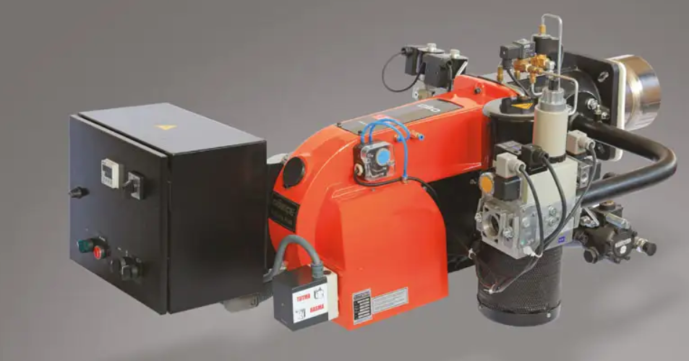
Двухступенчатые модели
 |  | - C (M) /2

- сервопривод управления воздушной заслонкой Siemens
- газовый клапан-мультиблок Dungs, включающий в себя двухступенчатый рабочий и аварийный клапаны
- прессостат минимального и максимального давления газа
- стабилизатор (редуктор) давления газа
- газовый фильтр и прессостат воздуха

Артикул | Модель | Мощность, кВт | Ø подводки | Max P газа, mbar | Газовая линия | Цена
GKC 0552300N | C (M) 55/2 S | 165 - 630 |  | 300 mbar | MBZRDLE 412 B01 | 1,014,286 ₽
...

модуляционные газ-мазут
 |  |  | Горелки комбинированные (газ/мазут) GÖKCE
 |  |  | Производитель: GÖKÇE BRÜLÖR VE ISI SANAYİ TİCARET A.Ş.,
 |  |  | Юр. Арес: Турция, Стамбул, ул. Mahalles Serce, район Sokak 11 (Zeytinburnu)
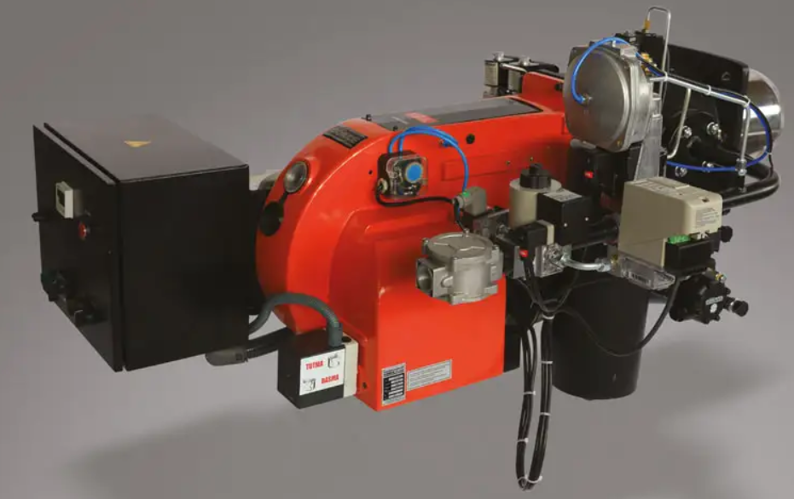
Модуляционные модели
 |  | - C (M) /2

- сервопривод управления воздушной заслонкой Siemens
- газовый клапан-мультиблок Dungs, включающий в себя двухступенчатый рабочий и аварийный клапаны
- прессостат минимального и максимального давления газа
- стабилизатор (редуктор) давления газа
- газовый фильтр и прессостат воздуха
Артикул | Модель | Мощность, кВт | Ø подводки | Max P газа, mbar | Газовая линия | Цена
GKC 055m300N | C (M) 55/М S | 270 - 700 |  | 300 mbar | SKP 75, MVD 507 | 1,072,607 ₽
GKC 055m021N | C (M) 55/М S | 270 - 700 |  | 21 mbar |  | 1,148,679 ₽
GKC 055m300N E | C (M) 55/М S E | 270 - 700 |  | 300 mbar | SKP 75, MVD 507 | 1,280,536 ₽
GKC 055m021N E | C (M) 55/М S E | 270 - 700 |  | 21 mbar |  | 1,530,938 ₽
GKC 080m300Napg | C (M) 80/М AGP | 200 -1.000 |  | 300 mbar | SKP 75, MVD 507 | 1,149,946 ₽
GKC 080m021Napg | C (M) 80/М AGP | 200 -1.000 |  | 21 mbar |  | 1,204,464 ₽
GKC 080m300Napg E | C (M) 80/М AGP E | 200 -1.000 |  | 300 mbar | SKP 75, MVD 507 | 1,331,250 ₽
GKC 080m021Napg E | C (M) 80/М AGP E | 200 -1.000 |  | 21 mbar |  | 1,407,321 ₽
GKC 080m300Napg LNG | C (M) 80/М AGP Long | 200 -1.000 |  | 300 mbar | SKP 75, MVD 507 | 1,149,946 ₽
...

дизельные одноступенчатые
 |  | Горелки дизельные GÖKCE
 |  | Производитель: GÖKÇE BRÜLÖR VE ISI SANAYİ TİCARET A.Ş.,
 |  | Юр. Арес: Турция, Стамбул, ул. Mahalles Serce, район Sokak 11 (Zeytinburnu)

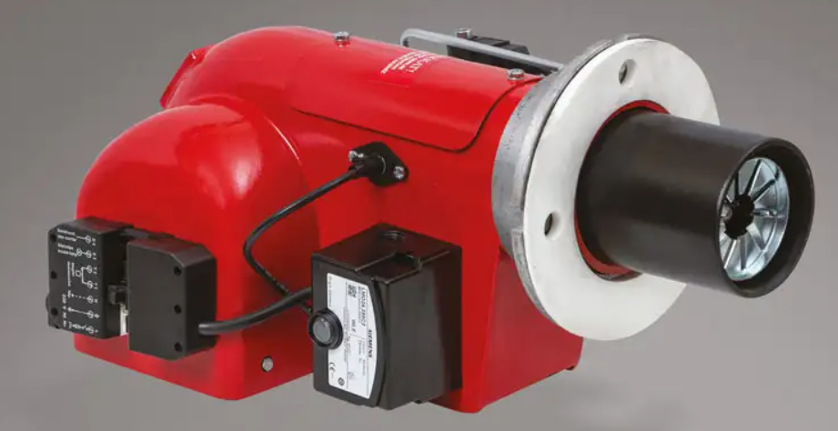
Одноступенчатые модели
 |  | - STX
 |  | - DLÜ
- топливный насос Danfoss
- блок управления Siemens
- фильтр радиопомех
- свободный доступ для обслуживания

Артикул | Модель | Мощность, кВт | L пламенной трубы | Двигатель | Напряжение, В | Цена
GKC 0010000L | STX | 24-119 | 100 | 220 V, 0,11 kW, 2800 об/мин | 220 V | 100,161 ₽
GKC 0050000L | DLÜ 5 | 59-178 | 75 | 220 V, 0,25 kW, 2800 об/мин | 220 V | 125,518 ₽
GKC 0050000L Long | DLÜ 5 Long | 59-178 | 215 | 220 V, 0,25 kW, 2800 об/мин | 220 V | 115,917 ₽
GKC 0250000L | DLÜ 25 | 142-356 | 77 | 220 V, 0,25 kW, 2800 об/мин | 220 V | 150,875 ₽
GKC 0250000L Long | DLÜ 25 Long | 142-356 | 250 | 220 V, 0,25 kW, 2800 об/мин | 220 V | 139,143 ₽
...

дизельные двухступенчатые
 |  | Горелки дизельные GÖKCE
 |  | Производитель: GÖKÇE BRÜLÖR VE ISI SANAYİ TİCARET A.Ş.,
 |  | Юр. Арес: Турция, Стамбул, ул. Mahalles Serce, район Sokak 11 (Zeytinburnu)

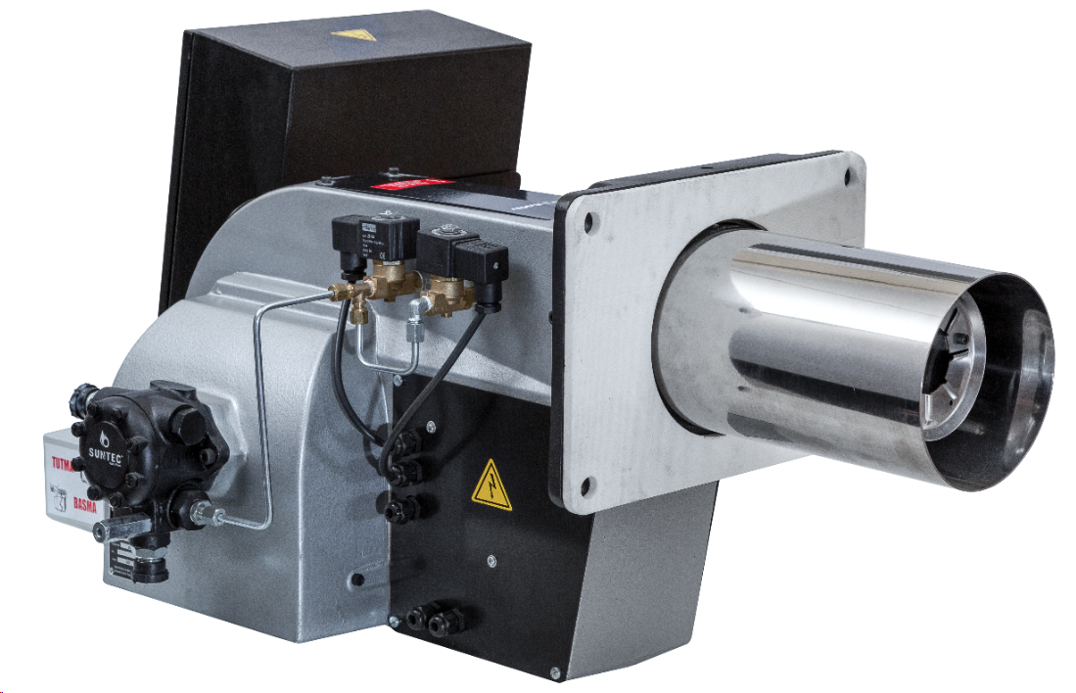
Двухступенчатые модели
 |  | - T/2
 |  | - DLÜZ/2

- топливный насос Danfoss
- блок управления Siemens
- фильтр радиопомех
- свободный доступ для обслуживания

Артикул | Модель | Мощность, кВт | L пламенной трубы | Двигатель | Напряжение, В | Цена
GKC 0452000L | T 45/2 | 178-593 | 115 | 380 V, 0,25 kW, 2800 об/мин | 380 V | 261,179 ₽
GKC 0452000L Long | T 45/2 Long | 178-593 | 260 | 380 V, 0,25 kW, 2800 об/мин | 380 V | 272,589 ₽
GKC 0802000L | T 80/2 | 356-949 | 120 | 380 V, 1,1 kW, 2800 об/мин | 380 V | 330,911 ₽
GKC 0802000L Long | T 80/2 Long | 356-949 | 260 | 380 V, 1,1 kW, 2800 об/мин | 380 V | 307,393 ₽
GKC 1352000L | T 135/2 | 593-1542 | 130 | 380 V, 2,2 kW, 2800 об/мин | 380 V | 450,089 ₽
GKC 1352000L Long | T 135/2 Long | 593-1542 | 285 | 380 V, 2,2 kW, 2800 об/мин | 380 V | 410,191 ₽
GKC 2002000L | T 200/2 | 712-2372 | 245 | 380 V, 4,0 kW, 2800 об/мин | 380 V | 583,214 ₽
GKC 2002000L Long | T 200/2 Long | 712-2372 | 370 | 380 V, 4,0 kW, 2800 об/мин | 380 V | 602,232 ₽
GKC 2002000Lz | DLÜZ 200/2 | 1409-2820 | 245 | 380 V, 4,0 kW, 2800 об/мин | 380 V | 767,054 ₽
...

дизельные модуляционные
 |  | Горелки дизельные GÖKCE
 |  | Производитель: GÖKÇE BRÜLÖR VE ISI SANAYİ TİCARET A.Ş.,
 |  | Юр. Арес: Турция, Стамбул, ул. Mahalles Serce, район Sokak 11 (Zeytinburnu)
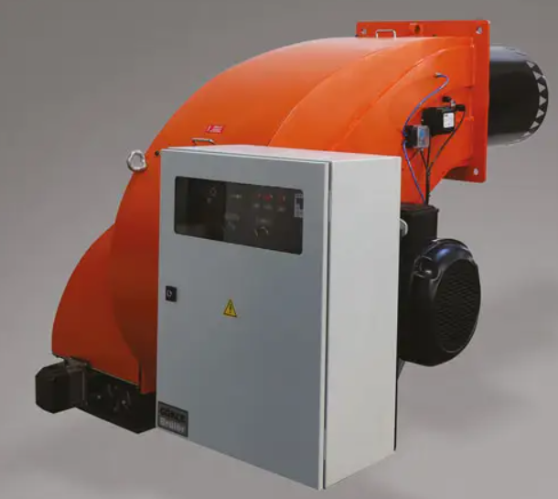
Модуляционные модели
 |  | - TO/M

- топливный насос Danfoss
- блок управления Siemens
- фильтр радиопомех
- свободный доступ для обслуживания

Артикул | Модель | Мощность, кВт | L пламенной трубы | Двигатель | Напряжение, В | Цена
GKC 400m000L | TO 400/М | 1779-4507 | 410 | 7,5 kW, 2800 об/мин | 380 V | 1,255,179 ₽
GKC 400m000L E | TO 400/М E | 1779-4507 | 410 | 7,5 kW, 2800 об/мин | 380 V | 1,635,536 ₽
GKC 400m000L LNG | TO 400/М Long | 1779-4507 | 510 | 7,5 kW, 2800 об/мин | 380 V | 1,286,875 ₽
GKC 400m000L LNG E | TO 400/М Long E | 1779-4507 | 510 | 7,5 kW, 2800 об/мин | 380 V | 1,667,232 ₽
GKC 500m000L | TO 500/М | 2135-4546 | 410 | 11,0 kW, 2800 об/мин | 380 V | 1,430,143 ₽
GKC 500m000L E | TO 500/М E | 2135-4546 | 410 | 11,0 kW, 2800 об/мин | 380 V | 1,806,696 ₽
GKC 500m000L LNG | TO 500/М Long | 2135-4546 | 510 | 11,0 kW, 2800 об/мин | 380 V | 1,461,839 ₽
GKC 500m000L LNG E | TO 500/М Long E | 2135-4546 | 510 | 11,0 kW, 2800 об/мин | 380 V | 1,838,393 ₽
GKC 803m000La | TO 803/М a | 2700-7800 | 740 | 18,5 kW, 2800 об/мин | 382 V | Требуется уточнение
...

двухблочная дизельная модуляцио
 |  |  | Горелки комбинированные газ/дизель двухблочные GÖKCE
 |  |  | Производитель: GÖKÇE BRÜLÖR VE ISI SANAYİ TİCARET A.Ş.,
 |  |  | Юр. Арес: Турция, Стамбул, ул. Mahalles Serce, район Sokak 11 (Zeytinburnu)
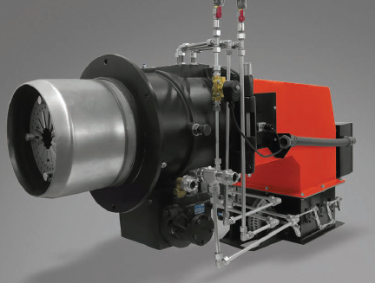
Модуляционные двухблочные модели
 |  | - CСL /M

- сервопривод управления воздушной заслонкой Siemens
- газовая пилотная горелка
- прессостат минимального и максимального давления газа
- электронная модуляция

Артикул | Модель | Мощность, кВт | L пламенной трубы | Max P газа, mbar | Пилотная горелка | Цена
GKC 500m000Lcc | CCL 500/М | 2.000-6.000 | 262 | 300 mbar | MVD 505 | 1,584,821 ₽
GKC 500m000Lcc E | CCL 500/М E | 2.000-6.000 | 262 | 300 mbar | MVD 505 | 1,806,696 ₽
GKC 801m000Lcc | CCL 801/М | 2.200-7.000 | 355 | 300 mbar | MVD 505 | 1,806,696 ₽
GKC 801m000Lcc E | CCL 801/М E | 2.200-7.000 | 355 | 300 mbar | MVD 505 | 2,218,750 ₽
GKC 802m000Lcc | CCL 802/М | 3.000-10.000 | 355 | 300 mbar | MVD 507 | 2,028,571 ₽
GKC 802m000Lcc E | CCL 802/М E | 3.000-10.000 | 355 | 300 mbar | MVD 507 | 2,408,929 ₽
GKC 803m000Lcc | CCL 803/М | 3.700-12.500 | 420 | 300 mbar | MVD 507 | 2,725,893 ₽
GKC 803m000Lcc E | CCL 803/М E | 3.700-12.500 | 420 | 300 mbar | MVD 507 | 3,106,250 ₽
...

мазутная одноступенчатая
 |  | Горелки мазутные GÖKCE
 |  | Производитель: GÖKÇE BRÜLÖR VE ISI SANAYİ TİCARET A.Ş.,
 |  | Юр. Арес: Турция, Стамбул, ул. Mahalles Serce, район Sokak 11 (Zeytinburnu)

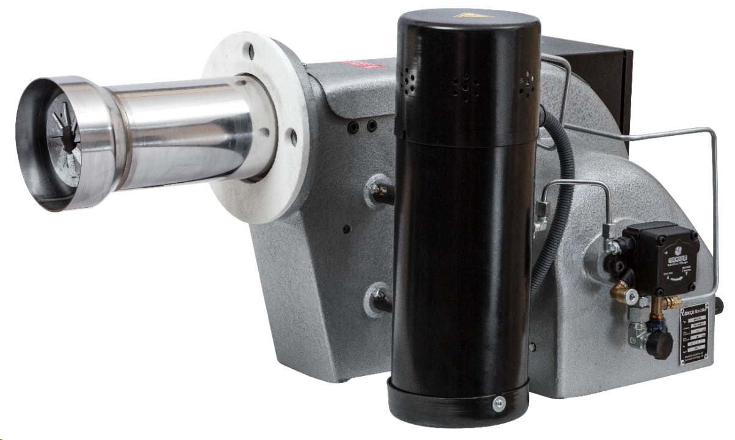
Одноступенчатые модели
 |  | - DMÜ

- топливный насос Danfoss
- блок управления Siemens
- фильтр радиопомех
- свободный доступ для обслуживания

Артикул | Модель | Мощность, кВт | L пламенной трубы | Двигатель | Напряжение, В | Цена
GKC 0050000N | DMÜ 5 | 56-169 | 75 | 0,37 kW, 2800 об/мин | 220 V | 337,250 ₽
GKC 0050000N LNG | DMÜ 5 Long | 56-169 | 215 | 0,37 kW, 2800 об/мин | 220 V | 342,321 ₽
GKC 0250000N | DMÜ 25 | 135-338 | 77 | 0,37 kW, 2800 об/мин | 380 V | 364,509 ₽
GKC 0250000N LNG | DMÜ 25 Long | 135-338 | 250 | 0,37 kW, 2800 об/мин | 380 V | 372,116 ₽

GKC 999937 | Фланцы для DMÜ 5 - DMÜ 25 |  |  |  |  | - ₽
GKC 999933 | Фильтр (DMÜ 5/25) |  |  |  |  | - ₽

мазутные двухступенчатые
 |  | Горелки мазутные GÖKCE
 |  | Производитель: GÖKÇE BRÜLÖR VE ISI SANAYİ TİCARET A.Ş.,
 |  | Юр. Арес: Турция, Стамбул, ул. Mahalles Serce, район Sokak 11 (Zeytinburnu)
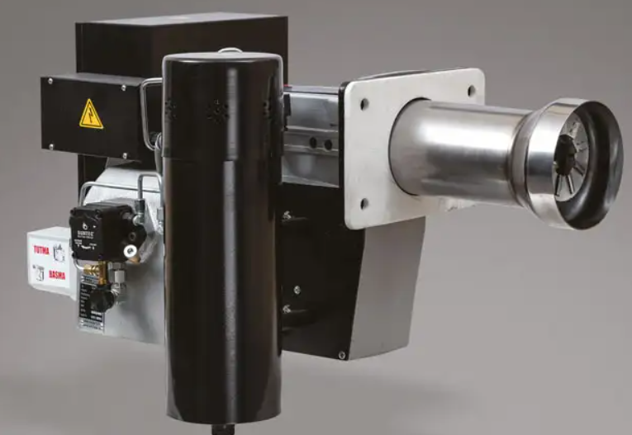
Двухступенчатые модели
 |  | - T/2
 |  | - DLÜZ/2

- топливный насос Danfoss
- блок управления Siemens
- фильтр радиопомех
- свободный доступ для обслуживания

Артикул | Модель | Мощность, кВт | L пламенной трубы | Двигатель | Напряжение, В | Цена
GKC 0452000N | TM 45/2 | 15 - 50 | 115 | 0,55 kW, 2800 об/мин | 380 V | 491,929 ₽
GKC 0452000N LNG | TM 45/2 Long | 15 - 50 | 260 | 0,55 kW, 2800 об/мин | 380 V | 503,339 ₽
GKC 0802000N | TM 80/2 | 30 - 80 | 160 | 1,1 kW, 2800 об/мин | 380 V | 519,821 ₽
GKC 0802000N LNG | TM 80/2 Long | 30 - 80 | 260 | 1,1 kW, 2800 об/мин | 380 V | 538,839 ₽
GKC 1352000N | TM 135/2 | 50 - 130 | 130 | 2,2 kW, 2800 об/мин | 380 V | 608,571 ₽
GKC 1352000N LNG | TM 135/2 Long | 50 - 130 | 285 | 2,2 kW, 2800 об/мин | 380 V | 627,589 ₽
GKC 2002000N | TM 200/2 | 60 - 200 | 245 | 4,0 kW, 2800 об/мин | 380 V | 735,357 ₽
...

мазутные модуляционные
 |  | Горелки мазутные GÖKCE
 |  | Производитель: GÖKÇE BRÜLÖR VE ISI SANAYİ TİCARET A.Ş.,
 |  | Юр. Арес: Турция, Стамбул, ул. Mahalles Serce, район Sokak 11 (Zeytinburnu)

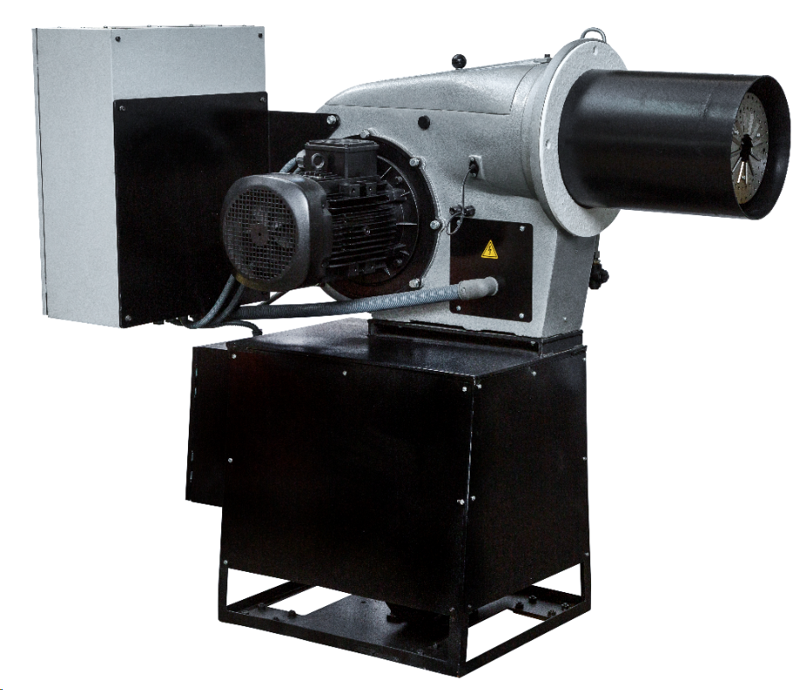
Модуляционные модели
 |  | - T/M
 |  | - DLÜZ/M

- электронная модуляция
- топливный насос Danfoss
- блок управления Siemens
- фильтр радиопомех
- свободный доступ для обслуживания

Артикул | Модель | Мощность, кВт | L пламенной трубы | Двигатель | Напряжение, В | Цена
GKC 400m000N | TMO 400/М | 1779-4507 | 410 | 380 V, 7,5 kW, 2800 об/мин | 380 V | 1,775,000 ₽
GKC 400m000N E | TMO 400/М E | 1779-4507 | 410 | 380 V, 7,5 kW, 2800 об/мин | 380 V | 2,060,268 ₽
GKC 400m000N LNG | TMO 400/М Long | 1692-4286 | 510 | 380 V, 7,5 kW, 2800 об/мин | 380 V | 1,806,696 ₽
GKC 400m000N LNG E | TMO 400/М Long E | 1692-4286 | 510 | 380 V, 7,5 kW, 2800 об/мин | 380 V | 2,091,964 ₽
GKC 500m000N | TMO 500/М | 2135-5456 | 410 | 380 V, 11,0 kW, 2800 об/мин | 380 V | 2,060,268 ₽
GKC 500m000N E | TMO 500/М E | 2135-5456 | 410 | 380 V, 11,0 kW, 2800 об/мин | 380 V | 2,345,536 ₽
GKC 500m000N LNG | TMO 500/М Long | 2135-5456 | 510 | 380 V, 11,0 kW, 2800 об/мин | 380 V | 2,091,964 ₽
GKC 500m000N LNG E | TMO 500/М Long E | 2135-5456 | 510 | 380 V, 11,0 kW, 2800 об/мин | 380 V | 2,377,232 ₽
GKC 803m000Na | TMO 803/М a | 2700-7800 | 740 | 380 V, 18,5 kW, 2800 об/мин | 381 V | Требуется уточнение
...

двухблочная мазутная модуляцион
 |  |  | Горелки комбинированные газ/мазут двухблочные GÖKCE
 |  |  | Производитель: GÖKÇE BRÜLÖR VE ISI SANAYİ TİCARET A.Ş.,
 |  |  | Юр. Арес: Турция, Стамбул, ул. Mahalles Serce, район Sokak 11 (Zeytinburnu)
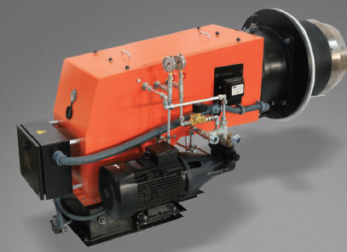
Модуляционные двухблочные модели
 |  | - CСM /M

- сервопривод управления воздушной заслонкой Siemens
- газовая пилотная горелка
- прессостат минимального и максимального давления газа
- электронная модуляция

Артикул | Модель | Мощность, кВт | L пламенной трубы | Max P газа, mbar | Пилотная горелка | Цена
GKC 500m000Ncc | CCM 500/М | 2.000-6.000 | 262 | 300 mbar | MVD 505 | 1,965,179 ₽
GKC 500m000Ncc E | CCM 500/М E | 2.000-6.000 | 262 | 300 mbar | MVD 505 | 2,345,536 ₽
GKC 801m000Ncc | CCM 801/М | 2.200-7.000 | 355 | 300 mbar | MVD 505 | 2,282,143 ₽
GKC 801m000Ncc E | CCM 801/М E | 2.200-7.000 | 355 | 300 mbar | MVD 505 | 2,725,893 ₽
GKC 802m000Ncc | CCM 802/М | 3.000-10.000 | 355 | 300 mbar | MVD 507 | 2,725,893 ₽
GKC 802m000Ncc E | CCM 802/М E | 3.000-10.000 | 355 | 300 mbar | MVD 507 | 3,042,857 ₽
GKC 803m000Ncc | CCM 803/М | 3.700-12.500 | 420 | 300 mbar | MVD 507 | 3,169,643 ₽
GKC 803m000Ncc E | CCM 803/М E | 3.700-12.500 | 420 | 300 mbar | MVD 507 | 3,486,607 ₽
...

